grille 2024 2025
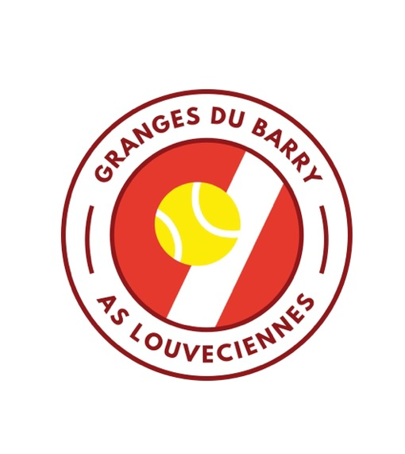 |  | 5 rue de la Princesse - 78430 - Louveciennes 01 39 18 28 04 - as.louveciennes@fft.fr http://club.fft.fr/as.louveciennes

 |  | Permanence au club house lundi, mercredi, samedi de 10h à 13h et mercredi de 14h à 18h. Fermée mardi, jeudi et vendredi.
TARIFS Année 2024-2025
Droits d’entrée pour les nouveaux inscrits (6)
Louveciennois |  | Non-Louveciennois
Adulte : 50 € - Etudiant & enfant : offert |  | Adulte : 100 € - Enfant : 20 € - Mini-tennis : offert
Plafonné à 80 € par famille |  | Plafonné à 150 € par famille

Cotisation annuelle sans cours collectifs (1) (4) - hors droit d’entrée pour les nouveaux inscrits - |  |  |  |  | Licence | Cotisation | Total | Cotisation | Total | Cot° 24 | Augm° 25
 |  |  | Louveciennois | Non Louveciennois |  | Louveciennois |  | Non Louveciennois
Cotisation Adultes licence incluse (2) |  | Né en 2006 et avant | 393 € | 408 € | 33.00 € | 360.4 | € 393.40 | 375.4 | € 408.40 | 340 | 6%
Cotisation Etudiants (-26ans) licence incluse (3) |  | Né entre 2001 et 2006 | 274 € | 289 € | 33.00 € | 240.62 | € 273.62 | 255.62 | € 288.62 | 227 | 6%
Cotisation Jeunes (11-17ans) licence incluse |  | Né entre 2007 et 2014 | 203 € | 218 € | 23.00 € | 179.92 | € 202.92 | 194.92 | € 217.92 | 173 | 4%
Cotisation Enfants (6-10 ans) licence incluse |  | Né entre 2015 et 2018 | 171 € | 186 € | 23.00 € | 147.68 | € 170.68 | 162.68 | € 185.68 | 142 | 4%
Pour information : | Licence FFT Mini Tennis (2019, 2020, 2021) |  | 13.00 €
 | Licence FFT jeune (7/17 ans) |  | 23.00 €
 | Licence FFT adulte (né en 2006 et avant) |  | 33.00 €

Cours collectifs avec cotisation annuelle (1) (2) (4) (5) |  |  |  |  |  | Licence | Cotisation | Cours | Total | Cours 24 | Augm° 25
 |  |  | Louveciennois | Non Louveciennois
Mini Tennis | Né en 2019 2020 2021 | 1 h | 271 € | 286 € |  | 13.0 € | - € | 257.6 € | 270.6 € | 243.0 € | 6%
Mini Tennis ext. samedi matin | Né en 2019 2020 2021 | 1 h | 223 € | 238 € |  | 13.0 € | - € | 209.9 € | 222.9 € | 198.0 € | 6%

Ecole de Tennis Enfants (6-10 ans) | Né entre 2015 et 2018 | 1 h | 419 € | 434 € |  | 23.0 € | 147.7 € | 248.0 € | 418.7 € | 234.0 € | 6%
 |  | 1h30 | 519 € | 534 € |  | 23.0 € | 147.7 € | 348.7 € | 519.4 € | 329.0 € | 6%
Ecole de Tennis Enfants ext. samedi | Né entre 2015 et 2018 | 1h | 371 € | 386 € |  | 23.0 € | 147.7 € | 200.3 € | 371.0 € | 189.0 € | 6%

Ecole de Tennis Jeunes (11-17 ans) | Né entre 2007 et 2014 | 1 h | 456 € | 471 € |  | 23.0 € | 179.9 € | 253.3 € | 456.3 € | 239.0 € | 6%
 |  | 1h30 | 552 € | 567 € |  | 23.0 € | 179.9 € | 348.7 € | 551.7 € | 329.0 € | 6%
Ecole de Tennis Jeunes ext. samedi | Né entre 2007 et 2014 | 1h | 409 € | 424 € |  | 23.0 € | 179.9 € | 205.6 € | 408.6 € | 194.0 € | 6%
 |  | 2022-06-20 01:30:00 | 489 € | 504 € |  | 23.0 € | 179.9 € | 286.2 € | 489.1 € | 270.0 € | 6%

Cours Collectifs Adultes | Né en 2006 et avant | 1 H | 805 € | 820 € | 1H | 33.0 € | 360.4 € | 411.3 € | 804.7 € | 388.0 € | 6%
 |  | 1H30 | 983 € | 998 € | Hors Louv. | 33.0 € | 375.4 € | 411.3 € | 819.7 € | 388.0 € | 6%
 |  |  |  |  | 1H30 | 33.0 € | 360.4 € | 585.1 € | 978.5 € | 552.0 € | 6%
Entraînement (1) (4) (5) Sur sélection des enseignants |  |  |  |  | Hors Louv. | 33.0 € | 375.4 € | 585.1 € | 993.5 € | 552.0 € | 6%
 |  |  | Louveciennois | Non Louveciennois
Entraînement Jeunes (équipe) |  | 1H30 | 569 € | 584 € |  | 23.0 € | 179.9 € | 365.7 € | 568.6 € | 345.0 € | 6%
 |  | 2H | 658 € | 673 € |  | 23.0 € | 179.9 € | 455.4 € | 658.3 €
Entraînement Adultes (équipe) |  | 1H30 | 828 € | 843 € |  | 33.0 € | 360.4 € | 434.6 € | 828.0 € | 410.0 € | 6%
 |  |  |  |  | Hors Louv. | 33.0 € | 375.4 € | 434.6 € | 843.0 € | 410.0 € | 6%
(1) Incluant licence FFT. La cotisation annuelle donne accès à tous les terrains, y compris les courts couverts, tous les jours de la semaine - (2) Remise "couple" de 50€ pour le conjoint officiel sur présentation d’un justificatif - (3) Tarif étudiant sur présentation d’un justificatif 2023/2024 - (4) Certificat médical obligatoire pour les adultes (validité de 3 ans) - (5) L'enseignement est organisé par groupes de 4 (Cours Collectifs Adultes et Entraînements), 6 (Ecole Tennis) et 8 élèves (Mini-Tennis) maximum - (6) Les droits d’entrée restent valables pendant 2 ans sans inscription au club, à renouveler la 3ème année
2 Invitations gratuites seront offertes pour toute inscription réglée avant le 15 septembre. |  |  |  |  | Cotisations adultes +8% |  |  | 6
 |  |  |  |  | Cotisations jeunes +5% |  |  | 4
 |  |  |  |  | Cours Jeunes +8% |  |  | 6
 |  |  |  |  | Cours Adultes +10% |  |  | 6
 |  |  |  |  | Pas de Early Bird

